０説明
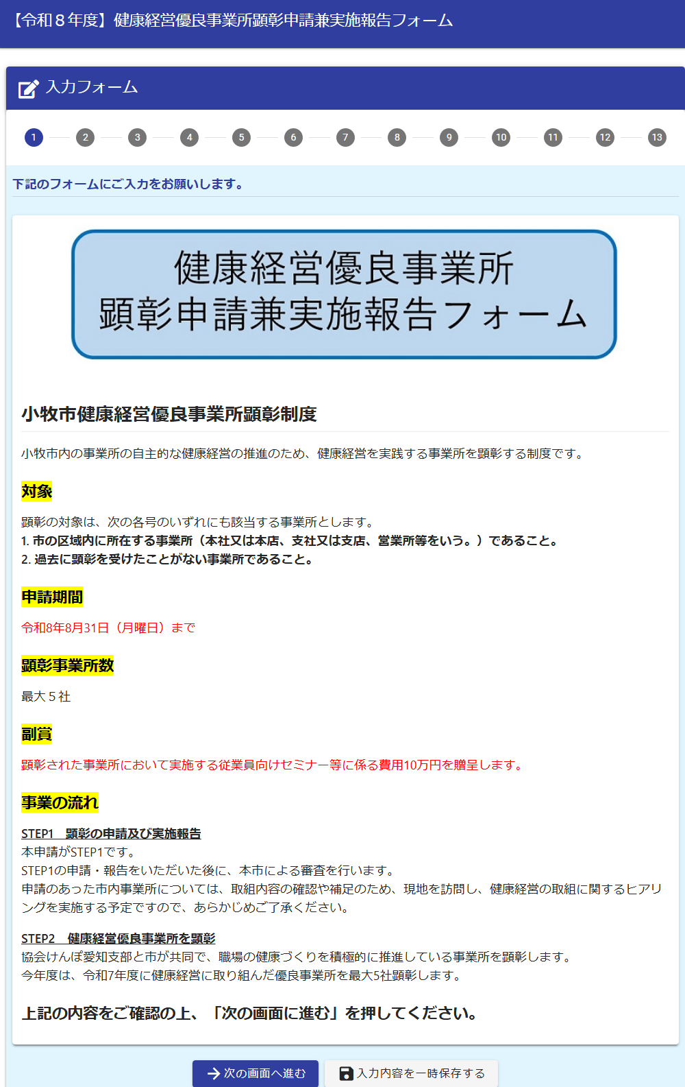
■回答作成用の記入シート（健康経営優良事業所顕彰）

１基本情報
■１ 基本情報
 | 項目 |  | 回答 | 入力欄のイメージ
 | ① 事業所 情報 | 事業所名 |  | 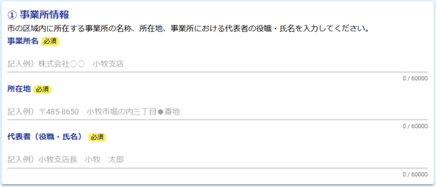
 |  | 所在地 | 〒485- 小牧市
 |  | 代表者
 | ② 担当者 連絡先 | 担当者 |  | 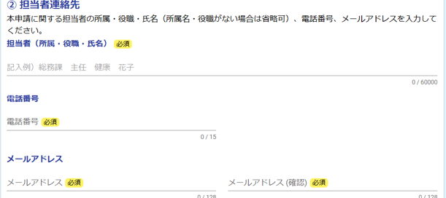
 |  | 電話番号
 |  | メール アドレス
 | ③事業内容や 事業形態
 | ④ 従業員の状況 | 従業員数 |  | 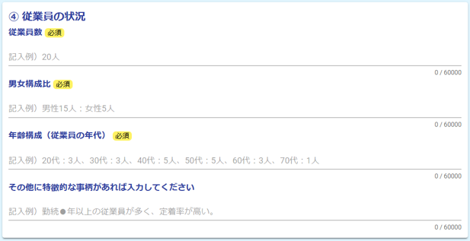
 |  | 男女比
 |  | 年齢構成
 |  | 特徴的な 事柄 （任意）
 | ⑤健康保険組合名 | 選択
 |  | その他の場合

２健康経営
■２ 健康経営に関すること
 | 項目 |  | 回答 |  | 入力欄のイメージ
 | ①健康経営方針
 | ②取組の開始時期
 | ③取組を始めた きっかけ
 | ④推進体制
 | ⑤ 推進状況 | 選択 (複数可) |  | 定期的に会議を実施している | 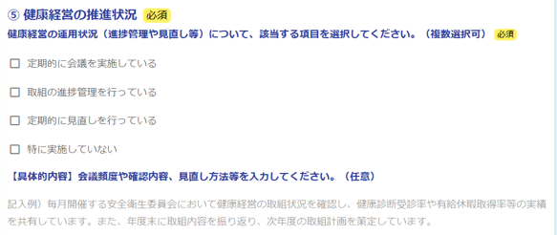
 |  |  |  | 取組の進捗管理を行っている
 |  |  |  | 定期的に見直しを行っている
 |  |  |  | 特に実施していない
 |  | 会議頻度・確認内容・見直し方法 等（任意）
 | ⑥ 健康宣言 | 内容 |  |  | 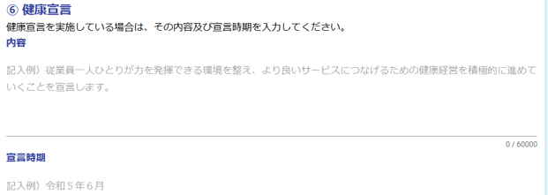
 |  | 宣言時期
 | ⑦外部認証制度
 | ⑧今後の課題
 | ⑨担当者の思い

３重点取組
■３ 重点取組

 | 表示条件 | 項目 |  | 回答 | 入力欄のイメージ
 | １⑤の設問で 「全国健康保険協会 愛知支部」と回答 した方のみ | 協会けんぽに「健康宣言取組報告書」を提出しているか。 | 選択 |  | 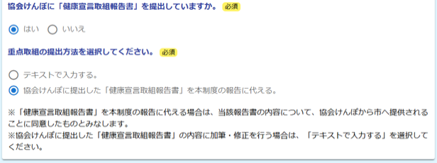
 |  | 重点取組の提出方法 | 選択
 |  |  |  |  | ※A：協会けんぽに提出した「健康宣言取組報告書」を本制度の報告に代える場合
 | 全員 （Aは除く） | 報告する取組の数 （最大３つ） | 選択

５外部発信
■５ 外部発信状況
 | 項目 |  |  | 回答 |  | 入力欄のイメージ
 | ホームページ掲載 |  | 選択
 |  | ➡「有」の場合 公開内容（概要）
 | 公開資料 |  | 選択 |  |  | 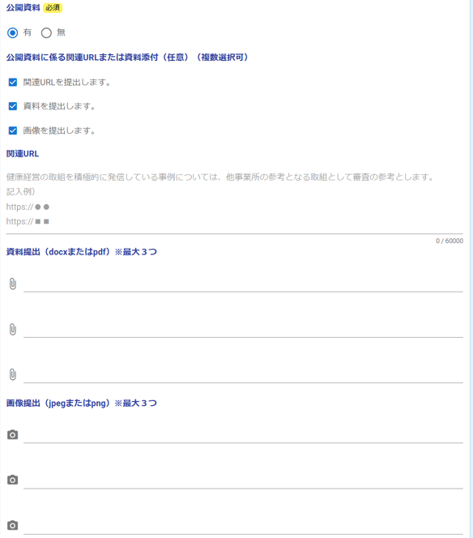
 |  | ➡「有」の場合 公開資料に係る関連URL または資料添付（任意） | 選択 (複数可) |  | 関連URLを提出します。
 |  |  |  |  | 資料を提出します。
 |  |  |  |  | 画像を提出します。
 |  | ➡「関連URLを提出します。」の場合 関連URL
 |  | ➡「資料を提出します。」の場合 資料提出 ※最大３つ
 |  | ➡「画像を提出します。」の場合 画像提出 ※最大３つ

６参考資料
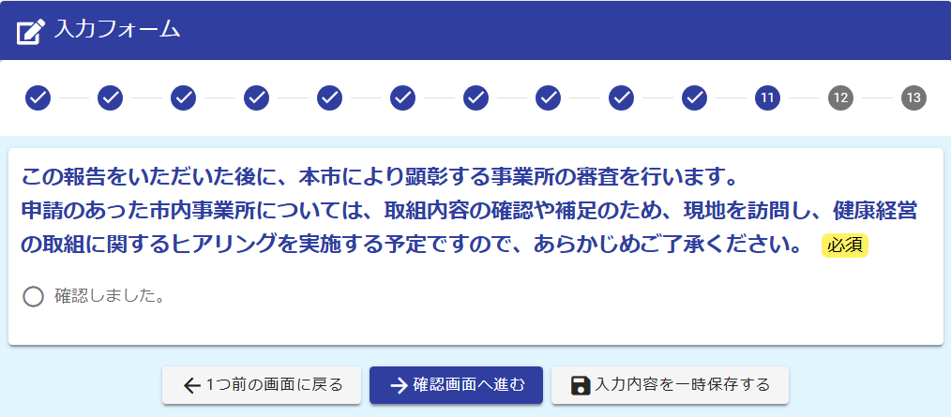
■６ 参考資料

 | 項目 |  |  | 回答 |  | 入力欄のイメージ
 | 参考資料の添付（任意） |  | 選択 (複数可) |  | 関連URLを提出します。 | 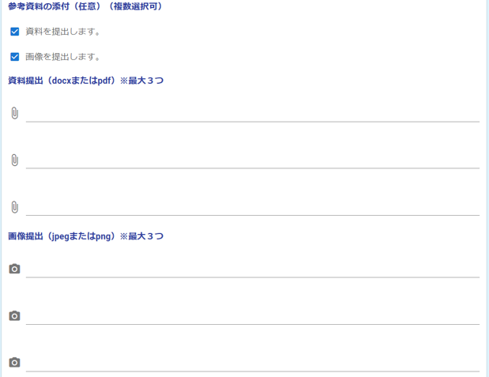
 |  |  |  |  | 資料を提出します。
 |  | ➡「資料を提出します。」の場合 資料提出 ※最大３つ
 |  | ➡「画像を提出します。」の場合 画像提出 ※最大３つ

